e-shop
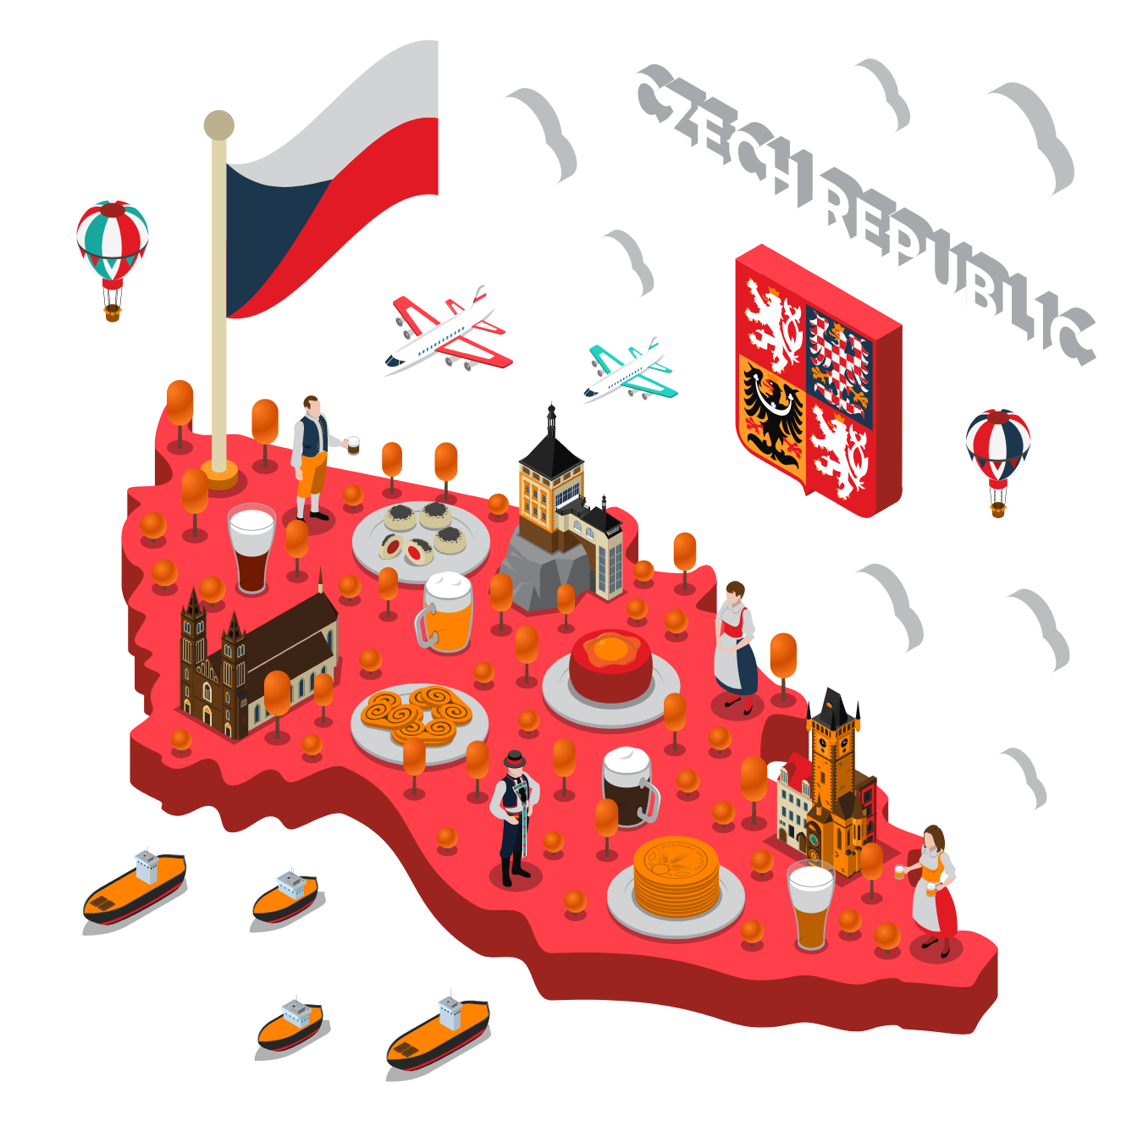
Převod měn podle aktuálního kurzu
Rozhodli jste se prodávat ryze české výrobky do dvou sousedních zemí — do Polska a Rakouska.
Na vašem e-shopu požadují vaši zákazníci z Rakouska cenu zobrazenou v eurech a cenu za poštovné (tu najdete na stránkách České pošty). Počítejte vždy s váhou balíku 20 kg.
Zákazníci z Polska potřebují vidět cenu ve zlotých a rovněž je zajímá cena za poštovné.
Vaše tabulka bude fungovat tak, že přepočítá cenu z korun na eura a zloté. K ceně za produkt připočítá cenu za dopravu.

Proměnné
Aktuální kurz 1 € na koruny české:
Aktuální kurz 1 zł na koruny české:
Aktuální cena za poštovné do Rakouska/Polska:

Artikl | Cena v CZK | Cena v EUR | Cena v EUR+📦 | Cena v PLN | Cena v PLN+📦
Budweiser Budvar 5l soudek | 390 Kč
FATRA Nafukovací hračka - Pes Bulík | 515 Kč
kapesní nůž rybička | 88 Kč
kojenecké mléko Sunar 600 g | 219 Kč
Lasvit designová závěsná svítidla Crystal Rock | 32,100 Kč
Merkur Helikopter SET Stavebnice | 892 Kč
náhrdelník se vsazeným českým granátem | 2,400 Kč
Pánské kožené polobotky Vasky | 2,799 Kč
Remoska | 2,299 Kč
skleněná figurka z českého křišťálu Preciosa | 6,495 Kč
sukně ze Strážnického modrotisku | 1,870 Kč
tužka versatilka | 76 Kč
Volnočasová obuv Botas | 2,099 Kč
židle z ohýbané překližky TON | 12,570 Kč

desetiboj
Pokud desetiboj neznáte, nastudujte si jej na internetové encyklopedii.
Desetiboj má na první pohled složité bodování, ale ve skutečnosti jde stále o stejný vzoreček, který se mění pouze podle toho, jestli je lepší nižší výsledek (rychlejší čas), nebo vyšší výsledek (například délka hodu).
U disciplín, kde jde o rychlejší čas, je vzorec následující:
A × ( B - VYSL ) ^ C
Čísla A, B a C jsou pevně daná v tabulce. VYSL je sportovcův výsledek.
U disciplín, kde jde o nejdelší hod či skok, je vzorec následující:
A × ( VYSL - B ) ^ C
Čísla A, B a C jsou pevně daná v tabulce. VYSL je sportovcův výsledek.
Poznámka:
Body nemusí souhlasit s realitou, správně se totiž body zaokrouhlují na celá čísla vždy směrem dolů.
Desetiboj

 | výsledky sportovců |  |  |  |  |  |  |  |  |  |  |  | body za sportovní výsledek
zdroj |  |  |  |  |  |  |  |  |  |  |  |  | tabulka pro výpočet
 | atlet | země | běh na 100 m (s) | skok daleký (cm) | vrh koulí (m) | skok vysoký (cm) | běh na 400 m (s) | překážky na 110 m | hod diskem (m) | skok o tyči (cm) | hod oštěpem (m) | běh na 1500 m (s) |  | běh na 100 m | skok daleký | vrh koulí | skok vysoký | běh na 400 m | překážky na 110 m | hod diskem | skok o tyči | hod oštěpem | běh na 1500 m
 |  |  |  |  |  |  |  |  |  |  |  |  | A | 25.4347 | 0.14354 | 51.39 | 0.8465 | 1.53775 | 5.74352 | 12.91 | 0.2797 | 10.14 | 0.03768
 |  |  |  |  |  |  |  |  |  |  |  |  | B | 18 | 220 | 1.5 | 75 | 82 | 28.5 | 4 | 100 | 7 | 480
 |  |  |  |  |  |  |  |  |  |  |  |  | C | 1.81 | 1.4 | 1.05 | 1.42 | 1.81 | 1.92 | 1.1 | 1.35 | 1.08 | 1.85
 | WARNER Damian | CAN | 10.12 | 824 | 14.8 | 202 | 47.48 | 13.46 | 46.67 | 490 | 63.44 | 271.08
 | MAYER Kevin | FRA | 10.68 | 750 | 15.07 | 208 | 50.31 | 13.9 | 48.08 | 520 | 73.09 | 283.17
 | MOLONEY Ashley | AUS | 10.34 | 764 | 14.49 | 211 | 46.29 | 14.08 | 44.38 | 500 | 57.12 | 279.19
 | SCANTLING Garret | USA | 10.67 | 730 | 15.59 | 199 | 48.25 | 14.03 | 45.46 | 510 | 69.1 | 275.54
 | LEPAGE Pierce | CAN | 10.43 | 765 | 15.31 | 199 | 46.92 | 14.39 | 47.14 | 500 | 57.24 | 271.85
 | ZIEMEK Zachery | USA | 10.55 | 720 | 14.99 | 205 | 49.06 | 14.51 | 44.87 | 530 | 60.44 | 278.38
 | VICTOR Lindon | GRN | 10.67 | 724 | 15.39 | 202 | 49.21 | 14.83 | 49.75 | 490 | 71.56 | 294.32
 | SHKURENYOV Ilya | RUS | 10.93 | 759 | 14.95 | 199 | 48.98 | 14.43 | 47.02 | 510 | 60.95 | 274.62
 | URENA Jorge | ESP | 10.66 | 730 | 13.97 | 205 | 48 | 14.13 | 43.7 | 490 | 55.82 | 267.82
 | BASTIEN Steven | USA | 10.69 | 739 | 14.4 | 205 | 47.64 | 14.42 | 40.77 | 460 | 58.21 | 266.95
 | ERM Johannes | EST | 11.04 | 736 | 14.6 | 199 | 48.25 | 14.55 | 45.72 | 480 | 58.41 | 268.42
 | WIESIOLEK Pawel | POL | 10.83 | 727 | 14.9 | 202 | 48.24 | 14.95 | 48.27 | 480 | 51.6 | 270.02
 | ZHUK Vitaliy | BLR | 11.04 | 693 | 16.23 | 196 | 49.22 | 14.95 | 47.01 | 510 | 59.49 | 282.57
 | KAZMIREK Kai | GER | 11.09 | 748 | 14.46 | 202 | 48.17 | 14.73 | 42.7 | 480 | 63.76 | 288.3
 | UIBO Maicel | EST | 11.32 | 737 | 13.95 | 202 | 50.82 | 14.83 | 46.38 | 550 | 50.64 | 278.64
 | HELCELET Adam Sebastian | CZE | 11.06 | 716 | 14.99 | 196 | 49.41 | 14.35 | 45.4 | 460 | 61.54 | 284.74
 | SYKORA Jiri | CZE | 11.18 | 703 | 14.63 | 190 | 48.89 | 14.48 | 49.9 | 460 | 63.73 | 294.97
 | dos SANTOS Felipe | BRA | 10.58 | 738 | 14.13 | 202 | 49.31 | 14.58 | 39.91 | 460 | 54.56 | 292.4
 | ROE Martin | NOR | 10.86 | 703 | 13.98 | 196 | 50.93 | 15.47 | 48.37 | 480 | 62.28 | 287.58

